PRODUCCIÓN POR PROCESO 2024
La estadística "Producción comercializada por la Industria de Transformación Pesquera" forma parte de los resultados de la operación estadística "Producción Pesquera Andaluza" incluida en el Programa 2024 del vigente Plan Estadístico y Cartográfico de Andalucía 2023-2029. Este informe se centra en el conjunto de industrias andaluzas que desarrollan el proceso de transformación de productos pesqueros de manera especializadas, es decir, aquellas unidades empresariales donde la mayor parte de la cifra de ventas de su negocio deriva del “procesado y conservación de pescados, moluscos y crustáceos”. Dichas empresas están clasificadas en el epígrafe de actividad 10.2 de la Clasificación Nacional de Actividades Económicas 2009 (CNAE). La transformación pesquera comprende :
- La elaboración de productos congelados y ultracongelados pesqueros.
- La conservación: enlatado, secado, salazón, salmuera y ahumado de productos pesqueros.
- Fileteado glaseado, descongelado, caviar y sucedáneos de caviar.
- La fabricación de productos a base de pescado para consumo humano o animal.
- La obtención de harinas de pescado.

Tabla 1. Evolución de la producción comercializada por la industria de transformación pesquera andaluza. Serie 2010-2024

Año | Toneladas | Euros | Precio
2010 | 33,954 | 212,954,901.17 | 6.27
2011 | 37,597 | 251,496,265.61 | 6.69
2012 | 40,980 | 256,741,992.84 | 6.27
2013 | 47,888 | 303,919,341.82 | 6.35
2014 | 36,077 | 250,186,887.72 | 6.93
2015 | 45,504 | 278,005,201.34 | 6.11
2016 | 46,949 | 345,485,393.13 | 7.36
2017 | 50,466 | 393,918,724.47 | 7.81
2018 | 49,446 | 428,316,317.98 | 8.66
2019 | 53,599 | 455,492,902.80 | 8.50
2020 | 48,184 | 400,827,533.74 | 8.32
2021 | 62,850 | 525,160,435.12 | 8.36
2022 | 72,867 | 687,758,794.30 | 9.44
2023 | 72,880 | 747,342,924.86 | 10.25
2024 (P) | 74,660 | 822,959,996.44 | 11.02
(P) Provisional

Tabla 2. Producción por tipo de proceso productivo. Años 2024-2023

PROCESO PRODUCTIVO |  | Año 2024 |  |  | Año 2023
 |  | Toneladas | Euros | % (Euros) | Toneladas | Euros | % (Euros)
I Gama | Ahumados | 7,061 | 193,030,223.60 | 23.5% | 7,157 | 184,257,674.01 | 24.7%
 | Salazones/Secado | 1,703 | 25,681,624.12 | 3.1% | 2,137 | 30,829,375.93 | 4.1%
II Gama | Conservas | 9,796 | 114,694,288.87 | 13.9% | 9,693 | 108,099,047.52 | 14.5%
III Gama | Congelado | 26,123 | 242,106,891.50 | 29.4% | 27,991 | 275,839,947.90 | 36.9%
IV Gama | Semipreparados | 16,117 | 187,375,099.02 | 22.8% | 11,053 | 92,167,199.96 | 12.3%
V Gama | Preparados | 13,861 | 60,071,869.33 | 7.3% | 14,849 | 56,149,679.54 | 7.5%
TOTAL |  | 74,660 | 822,959,996.44 | 100% | 72,880 | 747,342,924.86 | 100%

Tabla 3. Producción AHUMADOS elaborados en Andalucía. Año 2024

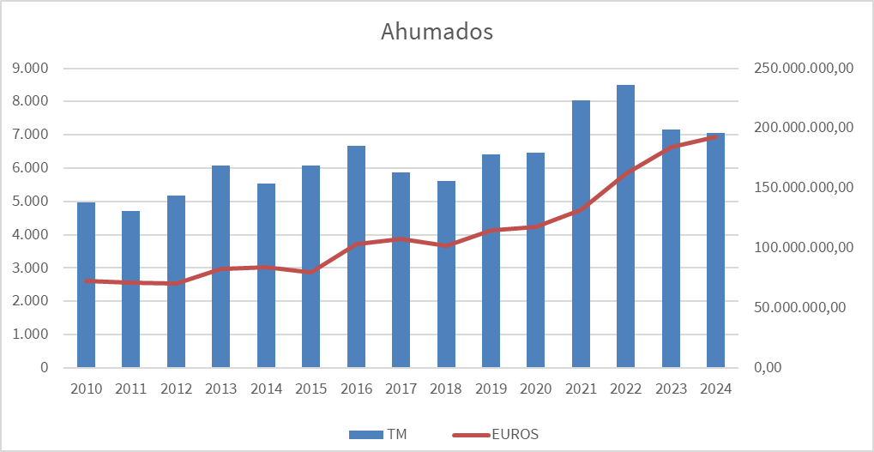
AHUMADOS | Toneladas | Euros | (Euros/kg)
Salmón | 6,637 | 181,714,273.20 | 27.38
Bacalao | 231 | 6,579,359.72 | 28.43
Atún | 87 | 2,090,125.97 | 23.97
Trucha | 48 | 1,213,094.62 | 25.34
Pez espada | 18 | 397,731.19 | 22.41
Palometa | 17 | 560,529.54 | 32.57
Sardina | 8 | 167,365.39 | 21.52
Marlín | 7 | 134,672.84 | 19.32
Esturión | 2 | 73,120.00 | 31.13
Anchoa | 2 | 46,118.13 | 27.29
Otros | 3 | 53,833.00 | 17.94
TOTAL AHUMADOS | 7,061 | 193,030,223.60 | 27.34

Tabla 4. Producción de SALAZONES elaborados en Andalucía. Año 2024

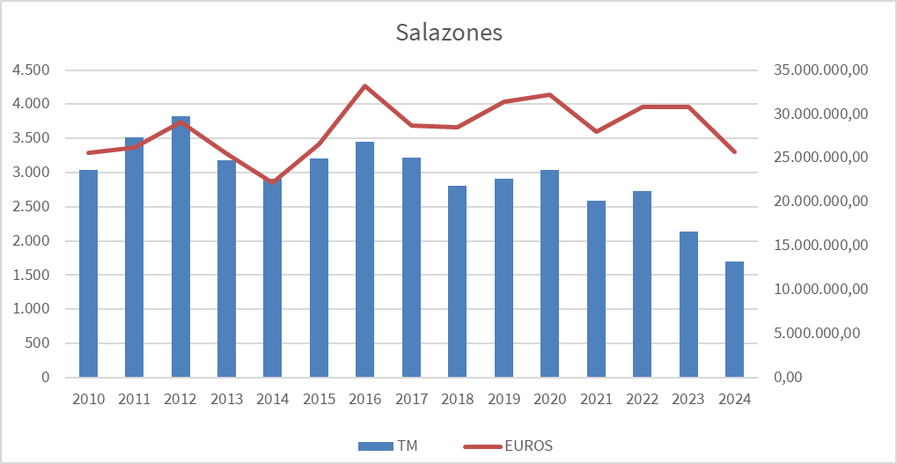
SALAZONES | Toneladas | Euros | (Euros/kg)
Bacalao | 954 | 9,455,843.74 | 9.91
Mojama de Atún | 238 | 6,947,808.75 | 29.20
IGPs Mojama de Barbate | 92 | 2,968,095.00 | 32.26
IGPs Mojama de Isla Cristina | 83 | 2,667,307.56 | 31.99
Sardina | 217 | 1,311,623.65 | 6.04
Anchoas | 13 | 476,568.48 | 36.66
Otros salazones de atún | 64 | 677,874.89 | 10.65
Huevas | 27 | 768,641.81 | 28.47
Sarda | 7 | 164,433.52 | 23.77
Bonito | 3 | 53,784.19 | 15.41
Voladores | 0.3 | 11,333.53 | 40.48
Otros salazones | 4 | 178,309.00 | 43.70
TOTAL SALAZONES | 1,703 | 25,681,624.12 | 15.08

Tabla 5. Producción de CONSERVAS elaboradas en Andalucía. Año 2024

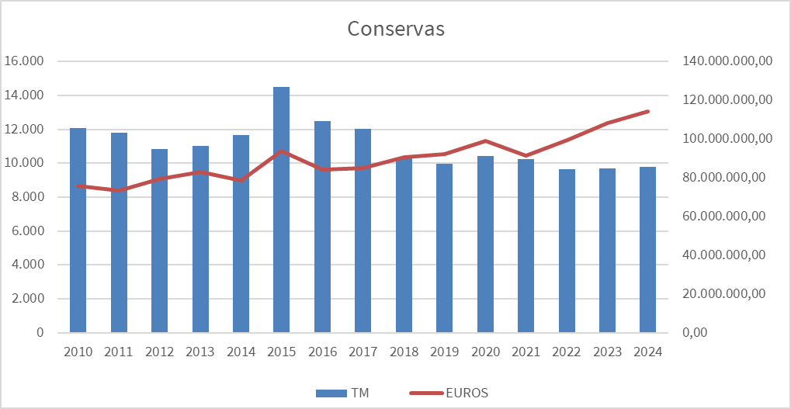
CONSERVAS | Toneladas | Euros | (Euros/kg)
Caballa | 4,095 | 43,260,418.10 | 10.56
Melva | 1,302 | 21,882,170.04 | 16.80
Atún | 1,054 | 12,301,069.21 | 11.67
IGP Caballa de Andalucía | 1,435 | 11,608,341.56 | 8.09
Sardina | 517 | 4,534,932.34 | 8.77
Cangrejo | 353 | 5,279,817.00 | 14.96
IGP Melva de Andalucía | 284 | 3,150,814.41 | 11.09
Huevas | 231 | 3,115,008.90 | 13.50
Caviar y Sucedáneo de caviar | 17 | 1,973,435.98 | 114.29
Salmón | 54 | 1,159,876.47 | 21.41
Bonito | 62 | 658,103.34 | 10.65
Boquerón | 39 | 484,812.47 | 12.34
Cefalópodos | 3 | 14,998.37 | 5.70
Bacalao | 0.9 | 11,954.74 | 12.72
Gulas | 15 | 482,244.15 | 32.15
Otros productos en conserva | 334 | 4,776,291.79 | 14.30
TOTAL CONSERVAS | 9,796 | 114,694,288.87 | 11.71

Tabla 6. Producción de CONGELADOS elaborados en Andalucía. Año 2024

CONGELADOS | Toneladas | Euros | (Euros/kg)
Pulpo | 13,262 | 152,958,685.15 | 11.53
Atún | 3,133 | 37,037,675.69 | 11.82
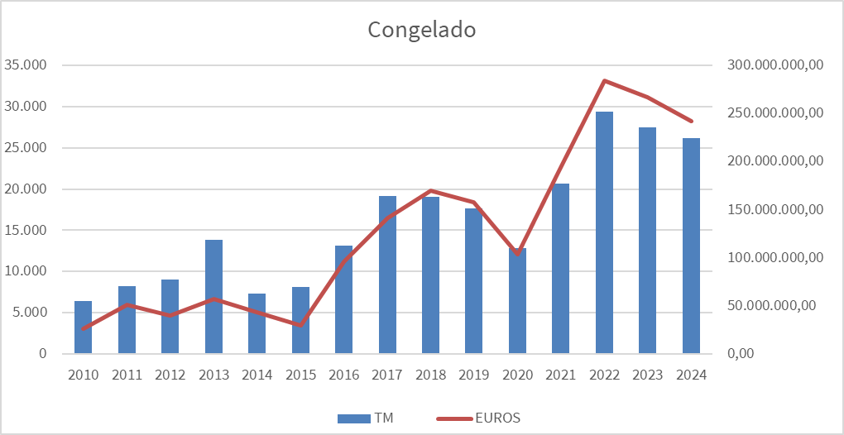
Cangrejo | 3,185 | 10,545,628.68 | 3.31
Langostino | 970 | 6,223,497.91 | 6.42
Choco | 600 | 4,951,148.66 | 8.25
Gambas | 700 | 8,386,962.53 | 11.98
Pez espada | 4 | 39,856.00 | 9.96
Bacalao | 116 | 812,356.40 | 7.00
Merluza | 387 | 1,724,585.69 | 4.46
Gambón | 72 | 885,506.38 | 12.35
Pez cuero | 234 | 1,168,000.00 | 4.99
Camarón | 748 | 1,876,493.18 | 2.51
Carabineros/Alistados/Brillantes | 62 | 2,515,541.12 | 40.65
Caella/Tintorera | 192 | 492,209.60 | 2.57
Potón/Pota | 8 | 73,634.90 | 9.20
Lenguado | 50 | 446,975.33 | 8.92
Trucha | 43 | 223,993.16 | 5.21
Boquerón | 47 | 162,921.57 | 3.47
Caballa | 162 | 129,352.00 | 0.80
Mejillón | 35 | 174,639.80 | 4.99
Vieria | 10 | 163,406.85 | 16.34
Cigalas | 31 | 780,956.86 | 25.29
Calamar | 38 | 249,228.29 | 6.57
Bogavante | 3 | 69,313.76 | 23.10
Corvina | 3 | 18,209.00 | 7.20
Sardina | 172 | 199,603.13 | 1.16
Dorada | 1 | 6,830.00 | 6.02
Almejas | 13 | 39,114.90 | 3.11
Navajas | 4 | 26,143.39 | 6.54
Lubina | 1 | 11,416.00 | 11.36
Otros productos congelados | 1,838 | 9,713,005.57 | 5.28
TOTAL PRODUCTOS CONGELADOS | 26,123 | 242,106,891.50 | 9.27

Tabla 7. Producción de SEMIPREPARADOS pesqueros elaborados en Andalucía. Año 2024

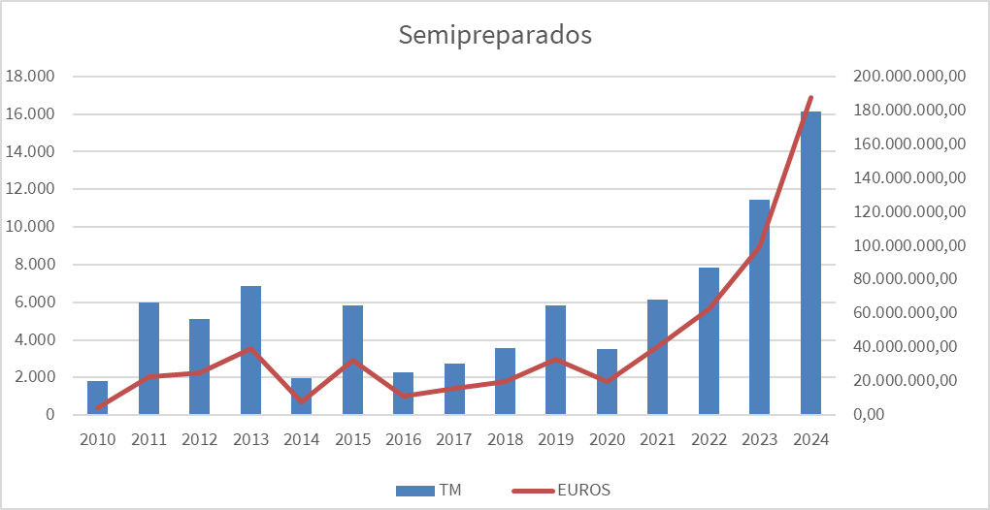
SEMIPREPARADOS | Toneladas | Euros | (Euros/kg)
Atún | 9,077 | 125,800,784.17 | 13.86
Cefalópodos | 686 | 4,750,803.00 | 6.93
Potón | 151 | 1,107,495.00 | 7.32
Choco | 514 | 3,814,632.00 | 7.42
Pulpo | 1,073 | 16,891,186.00 | 15.74
Gambas | 106 | 1,981,967.00 | 18.62
Calamar/Chipirón | 21 | 235,292.75 | 11.25
Pez espada | 328 | 3,087,756.72 | 9.43
Bacalao | 167 | 1,610,281.00 | 9.65
Langostinos | 9 | 278,434.70 | 29.55
Merluza | 63 | 314,737.02 | 4.97
Caella | 105 | 356,497.50 | 3.40
Rosada | 49 | 553,869.85 | 11.27
Otros | 28 | 471,377.66 | 16.67
Total Fileteados/Fresqueados/Descongelados | 12,378 | 161,255,114.37 | 13.03
Tortillitas de camarones | 1,138 | 6,211,958.18 | 5.46
Pota, potón eharinado | 563 | 5,029,536.09 | 8.93
Caella en adobo | 525 | 3,434,455.17 | 6.55
Boquerón enharinado | 309 | 2,053,966.70 | 6.65
Pavías de merluza | 102 | 643,356.81 | 6.33
Tortillitas de bacalao | 180 | 638,505.86 | 3.55
Buñuelos de bacalao | 220 | 602,339.63 | 2.74
Bacalao Dorado | 57 | 561,891.92 | 9.79
Albóndigas choco | 78 | 560,713.24 | 7.16
Puntillitas enharinadas | 74 | 349,216.74 | 4.71
Pavías de bacalao | 35 | 319,659.70 | 9.15
Choco enharinado | 27 | 312,562.18 | 11.59
Calamar y chipirón rellenos | 32 | 290,398.52 | 9.17
Ortiguillas enharinadas | 9 | 270,777.60 | 30.05
Bacalao enharinado | 15 | 188,638.14 | 12.83
Merluza enharinada | 21 | 177,647.42 | 8.41
Croquetas de choco | 21 | 171,811.18 | 8.23
Croquetas de gambas | 25 | 170,760.41 | 6.79
Gambas enharinadas | 22 | 169,286.79 | 7.61
Gallo enharinado | 16 | 150,708.51 | 9.61
Calamar enharinado | 18 | 149,037.47 | 8.30
Tortillitas de gambas | 32 | 137,776.00 | 4.37
Acedias enharinadas | 9 | 114,810.90 | 13.26
Hamburguesas de pescado | 21 | 99,765.32 | 4.68
Albondigas de gambas | 11 | 74,914.93 | 6.76
Salmonetes enharinados | 5 | 42,294.85 | 8.34
Croquetas de bogavante | 1 | 42,180.00 | 84.36
Pez plata enharinado | 2 | 32,536.02 | 19.77
Buñuelo de Marisco | 3 | 30,698.39 | 9.47
Langostinos rebozados | 2 | 22,629.46 | 10.33
Hamburguesa de choco | 2 | 22,345.00 | 9.55
Huevas enharinadas | 2 | 19,243.12 | 9.89
Croquetas de atún | 3 | 18,696.10 | 5.56
Buñuelos de camarones | 4 | 18,159.91 | 4.54
Atún en adobo | 1 | 16,666.43 | 11.47
Croquetas de bacalao | 1 | 11,967.00 | 10.88
Caella enharinada | 1 | 10,341.43 | 7.28
Otros precocinados | 151 | 2,947,731.53 | 19.48
Total Precocinados | 3,739 | 26,119,984.65 | 6.99
TOTAL SEMIPREPARADOS | 16,117 | 187,375,099.02 | 11.63

Tabla 8. Producción de PREPARADOS pesqueros elaborados en Andalucía. Año 2024

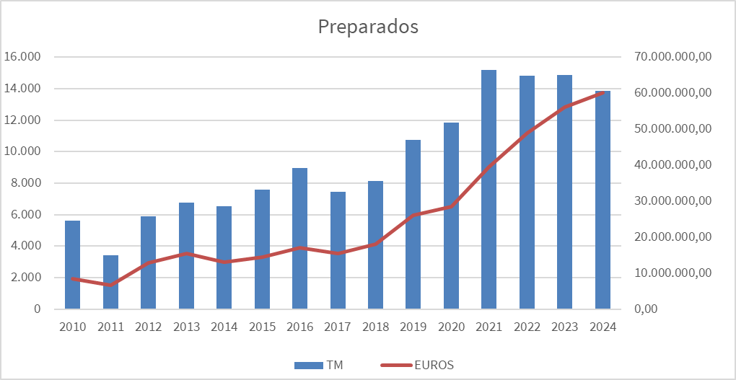
PREPARADOS | Toneladas | Euros | (Euros/kg)
Pulpo | 632 | 14,848,982.63 | 23.51
Gambas | 815 | 7,885,514.58 | 9.68
Huevas | 145 | 2,201,259.00 | 15.15
Alistados/Carabineros | 58 | 599,618.00 | 10.29
Langostinos | 105 | 1,523,869.73 | 14.53
Camarones | 24 | 155,137.68 | 6.49
Cigalas | 40 | 617,424.23 | 15.27
Potón | 16 | 171,693.95 | 10.96
Otros mariscos cocidos | 159 | 3,620,087 | 22.77
Total Cocedero | 1,994 | 31,623,586.85 | 15.86
Preparados de cangrejo de río | 442 | 2,495,958.80 | 5.65
Boquerones en vinagre | 125 | 1,995,214.00 | 16.00
Carpaccios, Embutidos y Roast fish | 106 | 1,058,087.70 | 9.99
Preparados de atún | 72 | 2,030,554.60 | 28.02
Fileteados de sardina en aceite o vinagre | 1 | 46,676.39 | 35.61
Otros platos preparados | 20 | 331,062.51 | 16.62
Total Platos preparados | 766 | 7,957,554.00 | 21.31
Productos a base de algas | 8 | 2,353,341.40 | 280.69
Otros de uso no humano | 11,092 | 18,137,387.08 | 1.64
TOTAL PREPARADOS | 13,861 | 60,071,869.33 | 4.33

Tabla 9. Concentración del valor económico de la producción de transformados pesqueros en Andalucía. Año 2024

Proceso productivo | Nº Empresas que desarrollan el proceso | Nº Empresas que concentran >70% €
Ahumados | 13 | 2
Salazones | 14 | 4
Conservas | 14 | 2
Congelado | 29 | 3
Semipreparados | 34 | 2
Preparados | 36 | 6
Industria transformación pesquera (CNAE 102) | 74 | 7

Fuente: Encuesta de producción de la industria de transformación pesquera andaluza 2024. Consejería de Agricultura, Pesca, Agua y Desarrollo Rural

ORIGEN Y DESTINO 2024
Origen de las especies de aprovisionamiento: Industria de transformación pesquera andaluza. Año 2024

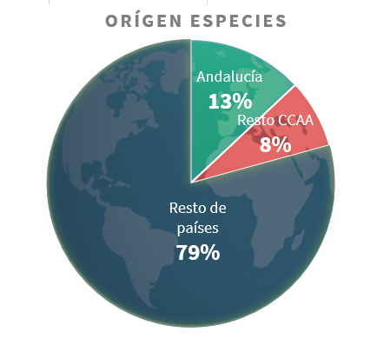
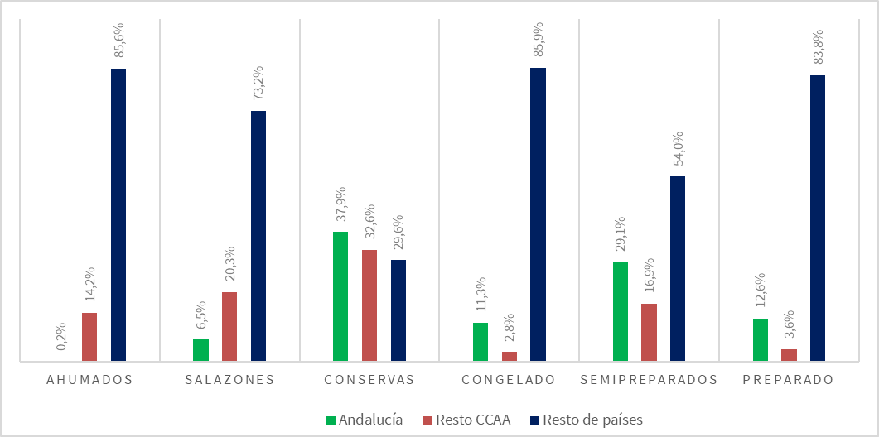

Destino de los productos elaborados por la industria de transformación pesquera andaluza. Año 2024

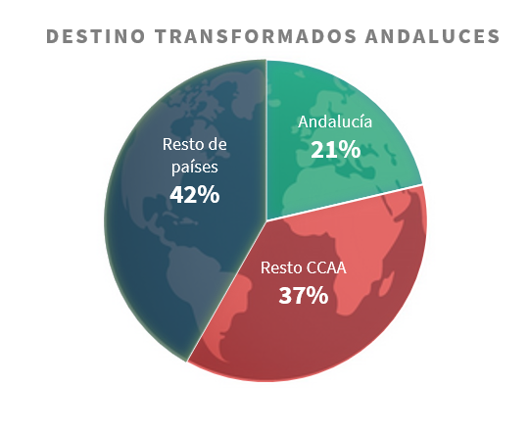
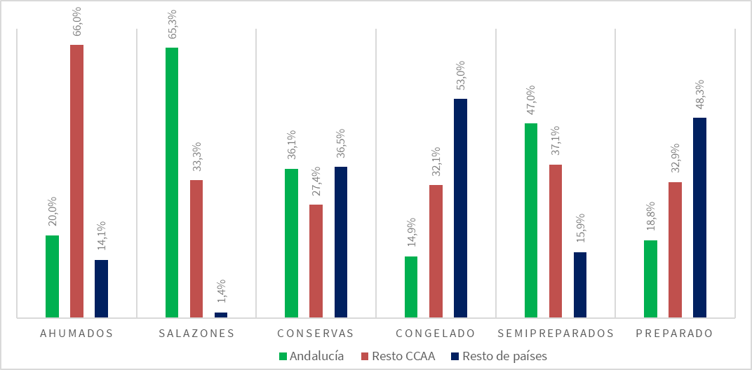

Fuente: Encuesta de producción de la industria de transformación pesquera andaluza 2024. Consejería de Agricultura, Pesca, Agua y Desarrollo Rural

